第1次
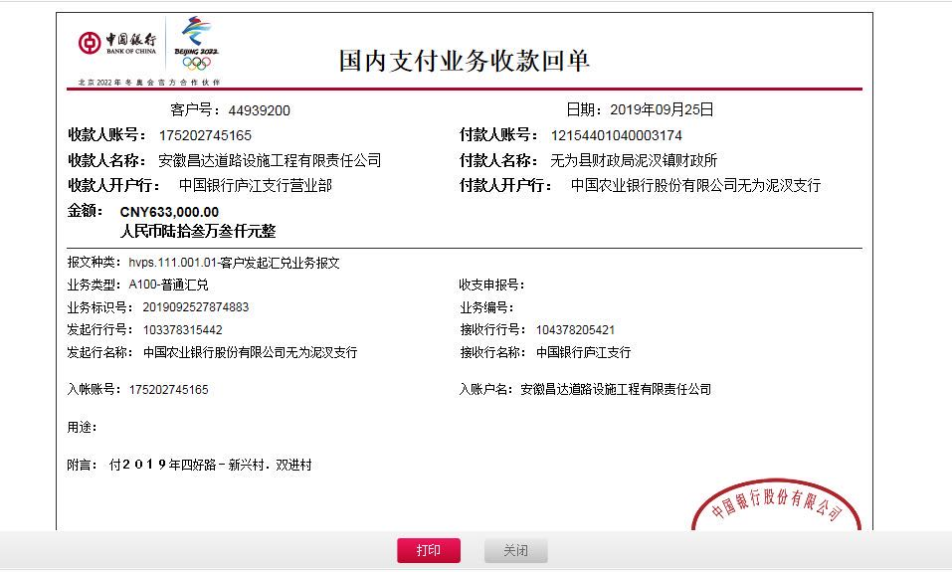
工程款支付证书
工程名称 |  | 无为县泥汊镇2019年四好农村路扩面延伸工程-新兴村、双进村 |  |  |  |  | 建设单位 |  | 无为县泥汊镇人民政府 |  |  |  | ERP编号 |  | 11208 | 档案编号 |  | 2019011
合同金额 |  | 4,645,350.00 |  |  | 中标时间 | 2019-04-19 | 已提供工程资料 |  | 中标通知书、施工合同、投资协议 |  |  |  | 保存地址 |  | 庐江 | 责任单位 |  | 第十大区安徽省
决算金额 |  |  |  |  | 决算时间 |  | 项目部印章 |  | 无 |  |  |  | 施工人 |  | 蔡克胜 13500514311 | 区域责任人 | 施迎东 | 省办负责人 | 施迎东
序号 | 经营填写 |  |  |  |  | 工程填写 | 经营填写 |  |  | 财务填写 | 经营、工程、质安填写 |  | 区域负责人 |  | 申请部门填写财务核对 |  |  | 本次支付 金额 | 剩余款项
 | 到款情况 |  |  |  |  |  | 暂列金 |  |  | 代缴税金 | 其他扣款 |  | 预留款 |  | 成本票
 | 日期 | 工程款金额 | 周转金金额 | 到款银行 | 到款账户 | 完成进度 | 比例 | 金额 | 备注 | 金额 | 金额 | 备注 | 金额 | 备注 | 供货单位 | 合同额 | 成本票额
1 | 2019-09-25 | 633000.00 |  | 中行 | 175202745165 |  | 2.0% | 12,660.00 |  | 6146 | 4,000.00 | 建造师占用费1500/月，工期70日历天，9月20日外经证办理500元 | 17,015.00 | 暂扣企税 | 无为县金翠建材门市部 开户行：徽商银行芜湖无为支行 账号：223020118591000002 | 549,000.00 | 240,000.00 | 240,000.00
 |  |  |  |  |  |  |  |  |  |  |  |  | 65,479.00 | 暂扣 | 无为县树忠建材经营部 开户行：徽商银行芜湖无为支行 账号：223020596841000002 | 840,000.00 | 287,700.00 | 287,700.00

合计 |  | 633000 | 0.00 |  |  |  | - | 12,660.00 |  | 6,146.00 | 4,000.00 | - | 82,494.00 | - | - |  |  | 527,700.00 | 0.00
本次结算、支付明细 |  | 应支付金额 |  |  | 527700.00 |  | 本次支付金额 |  |  |  |  | 小写 | 527,700.00
 |  | 已支付金额 |  |  | 0.00 |  |  |  |  |  |  | 大写 | 伍拾贰万柒仟柒佰元整

第二次
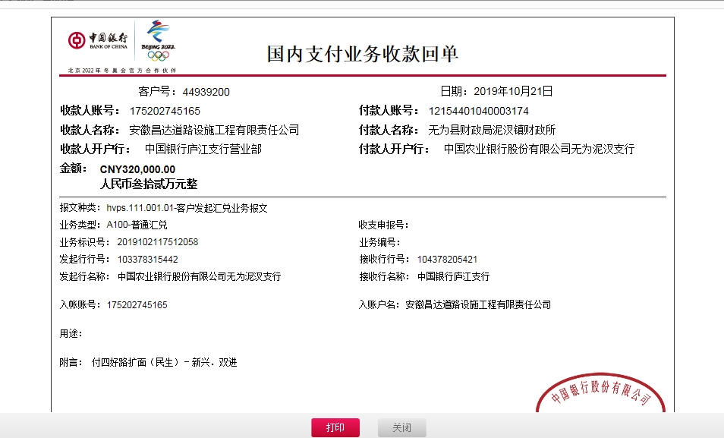
工程款支付证书
工程名称 |  | 无为县泥汊镇2019年四好农村路扩面延伸工程-新兴村、双进村 |  |  |  |  | 建设单位 |  | 无为县泥汊镇人民政府 |  |  |  | ERP编号 |  | 11208 | 档案编号 |  | 2019011
合同金额 |  | 4,645,350.00 |  |  | 中标时间 | 2019-04-19 | 已提供工程资料 |  | 中标通知书、施工合同、投资协议 |  |  |  | 保存地址 |  | 庐江 | 责任单位 |  | 第十大区安徽省
决算金额 |  |  |  |  | 决算时间 |  | 项目部印章 |  | 无 |  |  |  | 施工人 |  | 蔡克胜 13500514311 | 区域责任人 | 施迎东 | 省办负责人 | 施迎东
序号 | 经营填写 |  |  |  |  | 工程填写 | 经营填写 |  |  | 财务填写 | 经营、工程、质安填写 |  | 区域负责人 |  | 申请部门填写财务核对 |  |  | 本次支付 金额 | 剩余款项
 | 到款情况 |  |  |  |  |  | 暂列金 |  |  | 代缴税金 | 其他扣款 |  | 预留款 |  | 成本票
 | 日期 | 工程款金额 | 周转金金额 | 到款银行 | 到款账户 | 完成进度 | 比例 | 金额 | 备注 | 金额 | 金额 | 备注 | 金额 | 备注 | 供货单位 | 合同额 | 成本票额
1 | 2019-09-25 | 633000.00 |  | 中行 | 175202745165 |  | 2.0% | 12,660.00 |  | 6146 | 4,000.00 | 建造师占用费1500/月，工期70日历天，9月20日外经证办理500元 | 17,015.00 | 暂扣企税 | 无为县金翠建材门市部 开户行：徽商银行芜湖无为支行 账号：223020118591000002 | 549,000.00 | 240,000.00 | 240,000.00
 |  |  |  |  |  |  |  |  |  |  |  |  | 65,479.00 | 暂扣 | 无为县树忠建材经营部 开户行：徽商银行芜湖无为支行 账号：223020596841000002 | 840,000.00 | 287,700.00 | 287,700.00
2 | 2019-10-21 | 320000.00 |  | 中行 | 175202745165 |  | 2.0% | 6,400.00 |  | 3107 |  |  | 10,425.00 | 暂扣 | 芜湖美姿建材销售有限公司 开户行：无为农村商业银行高沟支行 账号：20010029421066600000019 | 1,777,500.00 | 299,700.00 | 299,700.00
 |  |  |  |  |  |  |  |  |  |  |  |  | 368.00 | 暂扣企税

合计 |  | 953000 | 0.00 |  |  |  | - | 19,060.00 |  | 9,253.00 | 4,000.00 | - | 93,287.00 | - | - |  |  | 827,400.00 | 0.00
本次结算、支付明细 |  | 应支付金额 |  |  | 299700.00 |  | 本次支付金额 |  |  |  |  | 小写 | 299,700.00
 |  | 已支付金额 |  |  | 0.00 |  |  |  |  |  |  | 大写 | 贰拾玖万玖仟柒佰元整

第三次
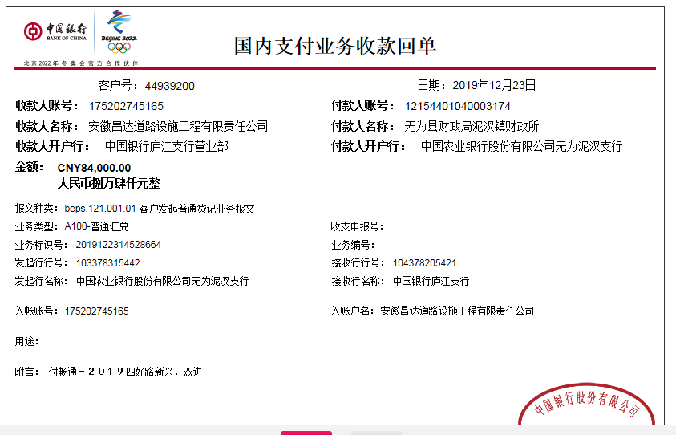
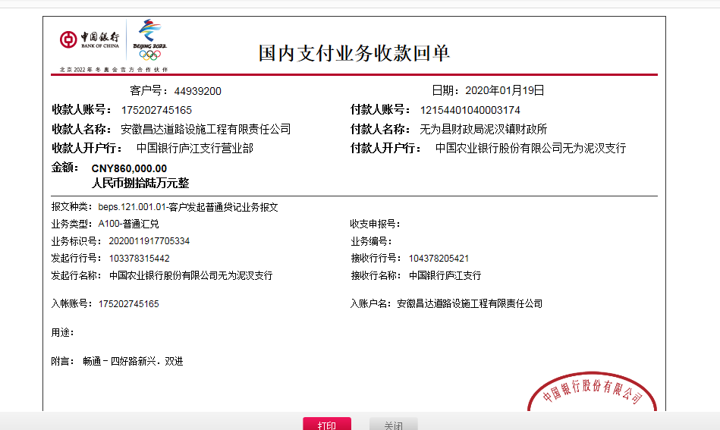
工程款支付证书
工程名称 |  | 无为县泥汊镇2019年四好农村路扩面延伸工程-新兴村、双进村 |  |  |  |  | 建设单位 |  | 无为县泥汊镇人民政府 |  |  |  | ERP编号 |  | 11208 | 档案编号 |  | 2019011
合同金额 |  | 4,645,350.00 |  |  | 中标时间 | 2019-04-19 | 已提供工程资料 |  | 中标通知书、施工合同、投资协议、交工证书 |  |  |  | 保存地址 |  | 庐江 | 责任单位 |  | 第十大区安徽省
决算金额 |  |  |  |  | 决算时间 |  | 项目部印章 |  | 无 |  |  |  | 施工人 |  | 蔡克胜 13500514311 | 区域责任人 | 施迎东 | 省办负责人 | 施迎东
序号 | 经营填写 |  |  |  |  | 工程填写 | 经营填写 |  |  | 财务填写 | 经营、工程、质安填写 |  | 区域负责人 |  | 申请部门填写财务核对 |  |  | 本次支付 金额 | 剩余款项
 | 到款情况 |  |  |  |  |  | 暂列金 |  |  | 代缴税金 | 其他扣款 |  | 预留款 |  | 成本票
 | 日期 | 工程款金额 | 周转金金额 | 到款银行 | 到款账户 | 完成进度 | 比例 | 金额 | 备注 | 金额 | 金额 | 备注 | 金额 | 备注 | 供货单位 | 合同额 | 成本票额
1 | 2019-09-25 | 633000.00 |  | 中行 | 175202745165 |  | 2.0% | 12,660.00 |  | 6146 | 4,000.00 | 建造师占用费1500/月，工期70日历天，9月20日外经证办理500元 | 17,015.00 | 暂扣企税 | 无为县金翠建材门市部 开户行：徽商银行芜湖无为支行 账号：223020118591000002 | 549,000.00 | 240,000.00 | 240,000.00
 |  |  |  |  |  |  |  |  |  |  |  |  | 65,479.00 | 暂扣 | 无为县树忠建材经营部 开户行：徽商银行芜湖无为支行 账号：223020596841000002 | 840,000.00 | 287,700.00 | 287,700.00
2 | 2019-10-21 | 320000.00 |  | 中行 | 175202745165 |  | 2.0% | 6,400.00 |  | 3107 |  |  | 10,425.00 | 暂扣 | 芜湖美姿建材销售有限公司 开户行：无为农村商业银行高沟支行 账号：20010029421066600000019 | 1,777,500.00 | 299,700.00 | 299,700.00
 |  |  |  |  |  |  |  |  |  |  |  |  | 368.00 | 暂扣企税
3 | 2019-12-23 | 84000.00 |  | 中行 | 175202745165 |  | 2.0% | 18,880.00 |  | 9440 | 200.00 | 转账费 | -17,383.00 | 退之前暂扣 | 安徽智宏建设投资有限公司-劳务 开户行：徽商银行合肥包河工业园支行 账号：223021658001000002 | 1,363,605.00 | 1,363,605.00 | 1,008,767.00
 | 2020-01-19 | 860000.00 |  | 中行 | 175202745165 |  |  |  |  |  |  |  | -65,479.00 | 退暂扣
 |  |  |  |  |  |  |  |  |  |  |  |  | -10,425.00 | 退暂扣

合计 |  | 1897000 | 0.00 |  |  |  | - | 37,940.00 |  | 18,693.00 | 4,200.00 | - | 0.00 | - | - |  |  | 1,836,167.00 | 0.00
本次结算、支付明细 |  | 应支付金额 |  |  | 1008767.00 |  | 本次支付金额 |  |  |  |  | 小写 | 1,008,767.00
 |  | 已支付金额 |  |  | 0.00 |  |  |  |  |  |  | 大写 | 壹佰万零捌仟柒佰陆拾柒元整

第四次
工程款支付证书
工程名称 |  | 无为县泥汊镇2019年四好农村路扩面延伸工程-新兴村、双进村 |  |  |  |  | 建设单位 |  | 无为县泥汊镇人民政府 |  |  |  | ERP编号 |  | 11208 | 档案编号 |  | 2019011
合同金额 |  | 4,645,350.00 |  |  | 中标时间 | 2019-04-19 | 已提供工程资料 |  | 中标通知书、施工合同、投资协议、交工证书 |  |  |  | 保存地址 |  | 庐江 | 责任单位 |  | 第十大区安徽省
决算金额 |  |  |  |  | 决算时间 |  | 项目部印章 |  | 无 |  |  |  | 施工人 |  | 蔡克胜 13500514311 | 区域责任人 | 施迎东 | 省办负责人 | 施迎东
序号 | 经营填写 |  |  |  |  | 工程填写 | 经营填写 |  |  | 财务填写 | 经营、工程、质安填写 |  | 区域负责人 |  | 申请部门填写财务核对 |  |  | 本次支付 金额 | 剩余款项
 | 到款情况 |  |  |  |  |  | 暂列金 |  |  | 代缴税金 | 其他扣款 |  | 预留款 |  | 成本票
 | 日期 | 工程款金额 | 周转金金额 | 到款银行 | 到款账户 | 完成进度 | 比例 | 金额 | 备注 | 金额 | 金额 | 备注 | 金额 | 备注 | 供货单位 | 合同额 | 成本票额
1 | 2019-09-25 | 633000.00 |  | 中行 | 175202745165 |  | 2.0% | 12,660.00 |  | 6146 | 4,000.00 | 建造师占用费1500/月，工期70日历天，9月20日外经证办理500元 | 17,015.00 | 暂扣企税 | 无为县金翠建材门市部 开户行：徽商银行芜湖无为支行 账号：223020118591000002 | 549,000.00 | 240,000.00 | 240,000.00
 |  |  |  |  |  |  |  |  |  |  |  |  | 65,479.00 | 暂扣 | 无为县树忠建材经营部 开户行：徽商银行芜湖无为支行 账号：223020596841000002 | 840,000.00 | 287,700.00 | 287,700.00
2 | 2019-10-21 | 320000.00 |  | 中行 | 175202745165 |  | 2.0% | 6,400.00 |  | 3107 |  |  | 10,425.00 | 暂扣 | 芜湖美姿建材销售有限公司 开户行：无为农村商业银行高沟支行 账号：20010029421066600000019 | 1,777,500.00 | 299,700.00 | 299,700.00
 |  |  |  |  |  |  |  |  |  |  |  |  | 368.00 | 暂扣企税
3 | 2019-12-23 | 84000.00 |  | 中行 | 175202745165 |  | 2.0% | 18,880.00 |  | 9440 | 200.00 | 转账费 | -17,383.00 | 退之前暂扣 | 安徽智宏建设投资有限公司-劳务 开户行：徽商银行合肥包河工业园支行 账号：223021658001000002 | 1,363,605.00 | 1,363,605.00 | 1,008,767.00
 | 2020-01-19 | 860000.00 |  | 中行 | 175202745165 |  |  |  |  |  |  |  | -65,479.00 | 退暂扣
 |  |  |  |  |  |  |  |  |  |  |  |  | -10,425.00 | 退暂扣
4 | 2020-09-08 | 360000.00 |  | 中行 | 175257190682 |  | 2.0% | 7,200.00 |  | 3600 | 100.00 | 转账费 |  |  | 安徽智宏建设投资有限公司-劳务 开户行：徽商银行合肥包河工业园支行 账号：223021658001000002 | 1,363,605.00 | 1,363,605.00 | 348,600.00
 |  |  |  |  |  |  |  |  |  |  | 500.00 | 外经证
 |  |  |  |  |  |  |  |  |  |  |  |  |  |  |  |  |  | 6238.00
合计 |  | 2257000 | 0.00 |  |  |  | - | 45,140.00 |  | 22,293.00 | 4,800.00 | - | 0.00 | - | - |  |  | 2,191,005.00 | -6238.00
本次结算、支付明细 |  | 应支付金额 |  |  | 348600.00 |  | 本次支付金额 |  |  |  |  | 小写 | 348,600.00
 |  | 已支付金额 |  |  | 0.00 |  |  |  |  |  |  | 大写 | 叁拾肆万捌仟陆佰元整
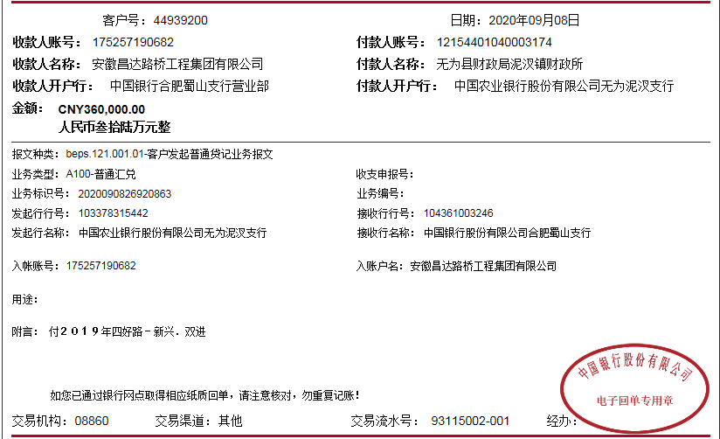

 |  |  |  |  |  |  |  | 0.49

4-2
工程款支付证书
工程名称 |  | 无为县泥汊镇2019年四好农村路扩面延伸工程-新兴村、双进村 |  |  |  |  | 建设单位 |  | 无为县泥汊镇人民政府 |  |  |  | ERP编号 |  | 11208 | 档案编号 |  | 2019011
合同金额 |  | 4,645,350.00 |  |  | 中标时间 | 2019-04-19 | 已提供工程资料 |  | 中标通知书、施工合同、投资协议、交工证书 |  |  |  | 保存地址 |  | 庐江 | 责任单位 |  | 第十大区安徽省
决算金额 |  |  |  |  | 决算时间 |  | 项目部印章 |  | 无 |  |  |  | 施工人 |  | 蔡克胜 13500514311 | 区域责任人 | 施迎东 | 省办负责人 | 施迎东
序号 | 经营填写 |  |  |  |  | 工程填写 | 经营填写 |  |  | 财务填写 | 经营、工程、质安填写 |  | 区域负责人 |  | 申请部门填写财务核对 |  |  | 本次支付 金额 | 剩余款项
 | 到款情况 |  |  |  |  |  | 暂列金 |  |  | 代缴税金 | 其他扣款 |  | 预留款 |  | 成本票
 | 日期 | 工程款金额 | 周转金金额 | 到款银行 | 到款账户 | 完成进度 | 比例 | 金额 | 备注 | 金额 | 金额 | 备注 | 金额 | 备注 | 供货单位 | 合同额 | 成本票额
1 | 2019-09-25 | 633000.00 |  | 中行 | 175202745165 |  | 2.0% | 12,660.00 |  | 6146 | 4,000.00 | 建造师占用费1500/月，工期70日历天，9月20日外经证办理500元 | 17,015.00 | 暂扣企税 | 无为县金翠建材门市部 开户行：徽商银行芜湖无为支行 账号：223020118591000002 | 549,000.00 | 240,000.00 | 240,000.00
 |  |  |  |  |  |  |  |  |  |  |  |  | 65,479.00 | 暂扣 | 无为县树忠建材经营部 开户行：徽商银行芜湖无为支行 账号：223020596841000002 | 840,000.00 | 287,700.00 | 287,700.00
2 | 2019-10-21 | 320000.00 |  | 中行 | 175202745165 |  | 2.0% | 6,400.00 |  | 3107 |  |  | 10,425.00 | 暂扣 | 芜湖美姿建材销售有限公司 开户行：无为农村商业银行高沟支行 账号：20010029421066600000019 | 1,777,500.00 | 299,700.00 | 299,700.00
 |  |  |  |  |  |  |  |  |  |  |  |  | 368.00 | 暂扣企税
3 | 2019-12-23 | 84000.00 |  | 中行 | 175202745165 |  | 2.0% | 18,880.00 |  | 9440 | 200.00 | 转账费 | -17,383.00 | 退之前暂扣 | 安徽智宏建设投资有限公司-劳务 开户行：徽商银行合肥包河工业园支行 账号：223021658001000002 | 1,363,605.00 | 1,363,605.00 | 1,008,767.00
 | 2020-01-19 | 860000.00 |  | 中行 | 175202745165 |  |  |  |  |  |  |  | -65,479.00 | 退暂扣
 |  |  |  |  |  |  |  |  |  |  |  |  | -10,425.00 | 退暂扣
4 | 2020-09-08 | 360000.00 |  | 中行 | 175257190682 |  | 2.0% | 7,200.00 |  | 3600 | 100.00 | 转账费 |  |  | 安徽智宏建设投资有限公司-劳务 开户行：徽商银行合肥包河工业园支行 账号：223021658001000002 | 1,363,605.00 | 1,363,605.00 | 348,600.00
 |  |  |  |  |  |  |  |  |  |  | 500.00 | 外经证
5 | 2020-09-14 |  | 6238.00 | 徽行 | 5206 8432 3131 0000 02 |  |  |  |  |  |  |  |  |  | 安徽智宏建设投资有限公司-劳务 开户行：徽商银行合肥包河工业园支行 账号：223021658001000002 | 1,363,605.00 | 1,363,605.00 | 6238.00

合计 |  | 2257000 | 6238.00 |  |  |  | - | 45,140.00 |  | 22,293.00 | 4,800.00 | - | 0.00 | - | - |  |  | 2,191,005.00 | 0.00
本次结算、支付明细 |  | 应支付金额 |  |  | 6238.00 |  | 本次支付金额 |  |  |  |  | 小写 | 6,238.00
 |  | 已支付金额 |  |  | 0.00 |  |  |  |  |  |  | 大写 | 陆仟贰佰叁拾捌元整

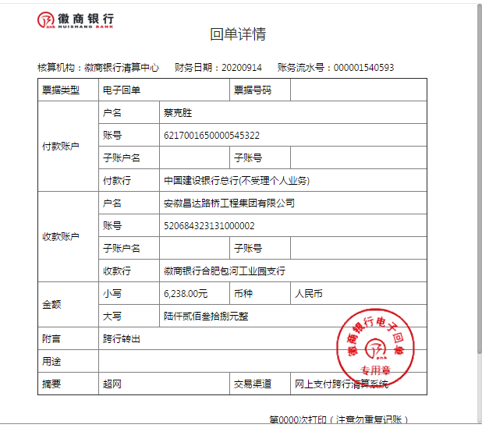

 |  |  |  |  |  |  |  | 0.49

第五次
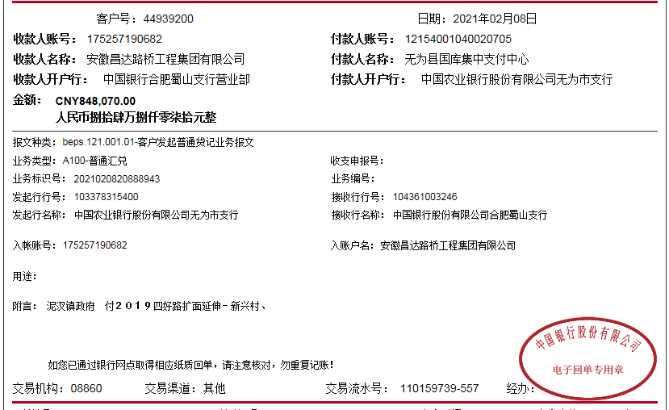
工程款支付证书
工程名称 |  | 无为县泥汊镇2019年四好农村路扩面延伸工程-新兴村、双进村 |  |  |  |  | 建设单位 |  | 无为县泥汊镇人民政府 |  |  |  | ERP编号 |  | 11208 | 档案编号 |  | 2019011
合同金额 |  | 4,645,350.00 |  |  | 中标时间 | 2019-04-19 | 已提供工程资料 |  | 中标通知书、施工合同、投资协议、交工证书 |  |  |  | 保存地址 |  | 庐江 | 责任单位 |  | 第十大区安徽省
决算金额 |  |  |  |  | 决算时间 |  | 项目部印章 |  | 无 |  |  |  | 施工人 |  | 蔡克胜 13500514311 | 区域责任人 | 施迎东 | 省办负责人 | 施迎东
序号 | 经营填写 |  |  |  |  | 工程填写 | 经营填写 |  |  | 财务填写 | 经营、工程、质安填写 |  | 区域负责人 |  | 申请部门填写财务核对 |  |  | 本次支付 金额 | 剩余款项
 | 到款情况 |  |  |  |  |  | 暂列金 |  |  | 代缴税金 | 其他扣款 |  | 预留款 |  | 成本票
 | 日期 | 工程款金额 | 周转金金额 | 到款银行 | 到款账户 | 完成进度 | 比例 | 金额 | 备注 | 金额 | 金额 | 备注 | 金额 | 备注 | 供货单位 | 合同额 | 成本票额
1 | 2019-09-25 | 633000.00 |  | 中行 | 175202745165 |  | 2.0% | 12,660.00 |  | 6146 | 4,000.00 | 建造师占用费1500/月，工期70日历天，9月20日外经证办理500元 | 17,015.00 | 暂扣企税 | 无为县金翠建材门市部 开户行：徽商银行芜湖无为支行 账号：223020118591000002 | 549,000.00 | 240,000.00 | 240,000.00
 |  |  |  |  |  |  |  |  |  |  |  |  | 65,479.00 | 暂扣 | 无为县树忠建材经营部 开户行：徽商银行芜湖无为支行 账号：223020596841000002 | 840,000.00 | 287,700.00 | 287,700.00
2 | 2019-10-21 | 320000.00 |  | 中行 | 175202745165 |  | 2.0% | 6,400.00 |  | 3107 |  |  | 10,425.00 | 暂扣 | 芜湖美姿建材销售有限公司 开户行：无为农村商业银行高沟支行 账号：20010029421066600000019 | 1,777,500.00 | 299,700.00 | 299,700.00
 |  |  |  |  |  |  |  |  |  |  |  |  | 368.00 | 暂扣企税
3 | 2019-12-23 | 84000.00 |  | 中行 | 175202745165 |  | 2.0% | 18,880.00 |  | 9440 | 200.00 | 转账费 | -17,383.00 | 退之前暂扣 | 安徽智宏建设投资有限公司-劳务 开户行：徽商银行合肥包河工业园支行 账号：223021658001000002 | 1,363,605.00 | 1,363,605.00 | 1,008,767.00
 | 2020-01-19 | 860000.00 |  | 中行 | 175202745165 |  |  |  |  |  |  |  | -65,479.00 | 退暂扣
 |  |  |  |  |  |  |  |  |  |  |  |  | -10,425.00 | 退暂扣
4 | 2020-09-08 | 360000.00 |  | 中行 | 175257190682 |  | 2.0% | 7,200.00 |  | 3600 | 100.00 | 转账费 |  |  | 安徽智宏建设投资有限公司-劳务 开户行：徽商银行合肥包河工业园支行 账号：223021658001000002 | 1,363,605.00 | 1,363,605.00 | 348,600.00
 |  |  |  |  |  |  |  |  |  |  | 500.00 | 外经证
5 | 2020-09-14 |  | 6238.00 | 徽行 | 5206 8432 3131 0000 02 |  |  |  |  |  |  |  |  |  | 安徽智宏建设投资有限公司-劳务 开户行：徽商银行合肥包河工业园支行 账号：223021658001000002 | 1,363,605.00 | 1,363,605.00 | 6238.00
6 | 2021-02-08 | 848070.00 |  | 中行 | 175257190682 |  | 2% | 16,961.40 |  | 17,470.24 | 500.00 | 外经证 |  |  | 无为县金翠建材门市部-沙子 开户行：徽商银行芜湖无为支行 账号：223020118591000002 | 549,000.00 | 540,000.00 | 300000.00
 |  |  |  |  |  |  |  |  |  |  | 100.00 | 转账费 |  |  | 无为县树忠建材经营部-石子 开户行：徽商银行芜湖无为支行 账号：223020596841000002 | 840,000.00 | 840,000.00 | 513038.36
 |  |  |  |  |  |  |  |  |  |  |  | 还有100转账费下次扣

合计 |  | 3105070 | 6238.00 |  |  |  | - | 62,101.40 |  | 39,763.24 | 5,400.00 | - | 0.00 | - | - |  |  | 3,004,043.36 | 0.00
本次结算、支付明细 |  | 应支付金额 |  |  | 813038.36 |  | 本次支付金额 |  |  |  |  | 小写 | 813,038.36
 |  | 已支付金额 |  |  | 0.00 |  |  |  |  |  |  | 大写 | 陆仟贰佰叁拾捌元整

第六次
工程款支付证书
工程名称 |  | 无为县泥汊镇2019年四好农村路扩面延伸工程-新兴村、双进村 |  |  |  |  | 建设单位 |  | 无为县泥汊镇人民政府 |  |  |  | ERP编号 |  | 11208 | 档案编号 |  | 2019011
合同金额 |  | 4,645,350.00 |  |  | 中标时间 | 2019-04-19 | 已提供工程资料 |  | 中标通知书、施工合同、投资协议、交工证书 |  |  |  | 保存地址 |  | 庐江 | 责任单位 |  | 第十大区安徽省
决算金额 |  |  |  |  | 决算时间 |  | 项目部印章 |  | 无 |  |  |  | 施工人 |  | 蔡克胜 13500514311 | 区域责任人 | 施迎东 | 省办负责人 | 施迎东
序号 | 经营填写 |  |  |  |  | 工程填写 | 经营填写 |  |  | 财务填写 | 经营、工程、质安填写 |  | 区域负责人 |  | 申请部门填写财务核对 |  |  | 本次支付 金额 | 剩余款项
 | 到款情况 |  |  |  |  |  | 暂列金 |  |  | 代缴税金 | 其他扣款 |  | 预留款 |  | 成本票
 | 日期 | 工程款金额 | 周转金金额 | 到款银行 | 到款账户 | 完成进度 | 比例 | 金额 | 备注 | 金额 | 金额 | 备注 | 金额 | 备注 | 供货单位 | 合同额 | 成本票额
1 | 2019-09-25 | 633000.00 |  | 中行 | 175202745165 |  | 2.0% | 12,660.00 |  | 6146 | 4,000.00 | 建造师占用费1500/月，工期70日历天，9月20日外经证办理500元 | 17,015.00 | 暂扣企税 | 无为县金翠建材门市部 开户行：徽商银行芜湖无为支行 账号：223020118591000002 | 549,000.00 | 240,000.00 | 240,000.00
 |  |  |  |  |  |  |  |  |  |  |  |  | 65,479.00 | 暂扣 | 无为县树忠建材经营部 开户行：徽商银行芜湖无为支行 账号：223020596841000002 | 840,000.00 | 287,700.00 | 287,700.00
2 | 2019-10-21 | 320000.00 |  | 中行 | 175202745165 |  | 2.0% | 6,400.00 |  | 3107 |  |  | 10,425.00 | 暂扣 | 芜湖美姿建材销售有限公司 开户行：无为农村商业银行高沟支行 账号：20010029421066600000019 | 1,777,500.00 | 299,700.00 | 299,700.00
 |  |  |  |  |  |  |  |  |  |  |  |  | 368.00 | 暂扣企税
3 | 2019-12-23 | 84000.00 |  | 中行 | 175202745165 |  | 2.0% | 18,880.00 |  | 9440 | 200.00 | 转账费 | -17,383.00 | 退之前暂扣 | 安徽智宏建设投资有限公司-劳务 开户行：徽商银行合肥包河工业园支行 账号：223021658001000002 | 1,363,605.00 | 1,363,605.00 | 1,008,767.00
 | 2020-01-19 | 860000.00 |  | 中行 | 175202745165 |  |  |  |  |  |  |  | -65,479.00 | 退暂扣
 |  |  |  |  |  |  |  |  |  |  |  |  | -10,425.00 | 退暂扣
4 | 2020-09-08 | 360000.00 |  | 中行 | 175257190682 |  | 2.0% | 7,200.00 |  | 3600 | 100.00 | 转账费 |  |  | 安徽智宏建设投资有限公司-劳务 开户行：徽商银行合肥包河工业园支行 账号：223021658001000002 | 1,363,605.00 | 1,363,605.00 | 348,600.00
 |  |  |  |  |  |  |  |  |  |  | 500.00 | 外经证
5 | 2020-09-14 |  | 6238.00 | 徽行 | 5206 8432 3131 0000 02 |  |  |  |  |  |  |  |  |  | 安徽智宏建设投资有限公司-劳务 开户行：徽商银行合肥包河工业园支行 账号：223021658001000002 | 1,363,605.00 | 1,363,605.00 | 6238.00
6 | 2021-02-08 | 848070.00 |  | 中行 | 175257190682 |  | 2% | 16,961.40 |  | 17,470.24 | 500.00 | 外经证 |  |  | 无为县金翠建材门市部-沙子 开户行：徽商银行芜湖无为支行 账号：223020118591000002 | 549,000.00 | 540,000.00 | 300000.00
 |  |  |  |  |  |  |  |  |  |  | 100.00 | 转账费 |  |  | 无为县树忠建材经营部-石子 开户行：徽商银行芜湖无为支行 账号：223020596841000002 | 840,000.00 | 840,000.00 | 513038.36
 |  |  |  |  |  |  |  |  |  |  |  | 还有100转账费下次扣
7 | 2021-03-11 | 848070.00 |  | 中行 | 175257190682 |  | 2% | 30,805.60 |  | 0.00 | 750.00 | 转账费 |  |  | 无为县敏海建材门市部-水泥 开户行：中国银行无为支行 账号：1782 4677 0754 | 600,000.00 | 300,000.00 | 300000.00
 |  |  | -6238.00 | 蔡克胜-建行无为市三联支行 | 6217 0016 5000 0545 322 |  |  |  |  |  |  |  |  |  | 无为县树忠建材经营部-石子 开户行：徽商银行芜湖无为支行 账号：223020596841000002 | 840,000.00 | 840,000.00 | 39261.64
 |  |  |  |  |  |  |  |  |  |  |  |  |  |  | 陈平-水泥 开户行：农行无为高沟支行 账号：6228 4119 9301 0742 369 | 100,000.00 | 100,000.00 | 100000.00
 |  |  |  |  |  |  |  |  |  |  |  |  |  |  | 陈晓群-水泥 开户行：农行无为高沟支行 账号：6228 4819 9919 8245 773 | 100,000.00 | 100,000.00 | 100000.00
 |  |  |  |  |  |  |  |  |  |  |  |  |  |  | 吴梅-水泥 开户行：农行无为高沟支行 账号：6228 4819 9884 6146 276 | 100,000.00 | 100,000.00 | 100000.00
 |  |  |  |  |  |  |  |  |  |  |  |  |  |  | 吴民虎-水泥 开户行：农行无为高沟支行 账号：6230 5219 9003 4822 873 | 100,000.00 | 100,000.00 | 100000.00
 |  |  |  |  |  |  |  |  |  |  |  |  |  |  | 蔡克胜-退异地预缴税金 开户行：建行无为市三联支行 账号：6217 0016 5000 0545 322 |  |  | 71014.76
合计 |  | 3953140 | 0.00 |  |  |  | - | 92,907.00 |  | 39,763.24 | 6,150.00 | - | 0.00 | - | - |  |  | 3,814,319.76 | 0.00
本次结算、支付明细 |  | 应支付金额 |  |  | 816514.40 |  | 本次支付金额 |  |  |  |  | 小写 | 816,514.40
 |  | 已支付金额 |  |  | 0.00 |  |  |  |  |  |  | 大写 | RMB816514.4


 |  |  |  |  |  |  |  |  | 92,907.00

第7次
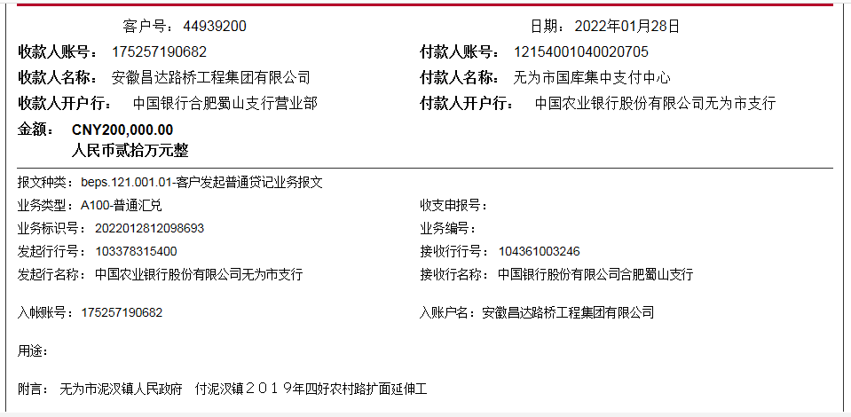
工程款支付证书
工程名称 |  | 无为县泥汊镇2019年四好农村路扩面延伸工程-新兴村、双进村 |  |  |  |  | 建设单位 |  | 无为县泥汊镇人民政府 |  |  |  | ERP编号 |  | 11208 | 档案编号 |  | 2019011
合同金额 |  | 4,645,350.00 |  |  | 中标时间 | 2019-04-19 | 已提供工程资料 |  | 中标通知书、施工合同、投资协议、交工证书 |  |  |  | 保存地址 |  | 庐江 | 责任单位 |  | 第十大区安徽省
决算金额 |  | 4,620,299.13 |  |  | 决算时间 |  | 项目部印章 |  | 无 |  |  |  | 施工人 |  | 蔡克胜 13500514311 | 区域责任人 | 施迎东 | 省办负责人 | 施迎东
序号 | 经营填写 |  |  |  |  | 工程填写 | 经营填写 |  |  | 财务填写 | 经营、工程、质安填写 |  | 区域负责人 |  | 申请部门填写财务核对 |  |  | 本次支付 金额 | 剩余款项
 | 到款情况 |  |  |  |  |  | 暂列金 |  |  | 代缴税金 | 其他扣款 |  | 预留款 |  | 成本票
 | 日期 | 工程款金额 | 周转金金额 | 到款银行 | 到款账户 | 完成进度 | 比例 | 金额 | 备注 | 金额 | 金额 | 备注 | 金额 | 备注 | 供货单位 | 合同额 | 成本票额
1 | 2019-09-25 | 633000.00 |  | 中行 | 175202745165 |  | 2.0% | 12,660.00 |  | 6146 | 4,000.00 | 建造师占用费1500/月，工期70日历天，9月20日外经证办理500元 | 17,015.00 | 暂扣企税 | 无为县金翠建材门市部 开户行：徽商银行芜湖无为支行 账号：223020118591000002 | 549,000.00 | 240,000.00 | 240,000.00
 |  |  |  |  |  |  |  |  |  |  |  |  | 65,479.00 | 暂扣 | 无为县树忠建材经营部 开户行：徽商银行芜湖无为支行 账号：223020596841000002 | 840,000.00 | 287,700.00 | 287,700.00
2 | 2019-10-21 | 320000.00 |  | 中行 | 175202745165 |  | 2.0% | 6,400.00 |  | 3107 |  |  | 10,425.00 | 暂扣 | 芜湖美姿建材销售有限公司 开户行：无为农村商业银行高沟支行 账号：20010029421066600000019 | 1,777,500.00 | 299,700.00 | 299,700.00
 |  |  |  |  |  |  |  |  |  |  |  |  | 368.00 | 暂扣企税
3 | 2019-12-23 | 84000.00 |  | 中行 | 175202745165 |  | 2.0% | 18,880.00 |  | 9440 | 200.00 | 转账费 | -17,383.00 | 退之前暂扣 | 安徽智宏建设投资有限公司-劳务 开户行：徽商银行合肥包河工业园支行 账号：223021658001000002 | 1,363,605.00 | 1,363,605.00 | 1,008,767.00
 | 2020-01-19 | 860000.00 |  | 中行 | 175202745165 |  |  |  |  |  |  |  | -65,479.00 | 退暂扣
 |  |  |  |  |  |  |  |  |  |  |  |  | -10,425.00 | 退暂扣
4 | 2020-09-08 | 360000.00 |  | 中行 | 175257190682 |  | 2.0% | 7,200.00 |  | 3600 | 100.00 | 转账费 |  |  | 安徽智宏建设投资有限公司-劳务 开户行：徽商银行合肥包河工业园支行 账号：223021658001000002 | 1,363,605.00 | 1,363,605.00 | 348,600.00
 |  |  |  |  |  |  |  |  |  |  | 500.00 | 外经证
5 | 2020-09-14 |  | 6238.00 | 徽行 | 5206 8432 3131 0000 02 |  |  |  |  |  |  |  |  |  | 安徽智宏建设投资有限公司-劳务 开户行：徽商银行合肥包河工业园支行 账号：223021658001000002 | 1,363,605.00 | 1,363,605.00 | 6238.00
6 | 2021-02-08 | 848070.00 |  | 中行 | 175257190682 |  | 2% | 16,961.40 |  | 17,470.24 | 500.00 | 外经证 |  |  | 无为县金翠建材门市部-沙子 开户行：徽商银行芜湖无为支行 账号：223020118591000002 | 549,000.00 | 540,000.00 | 300000.00
 |  |  |  |  |  |  |  |  |  |  | 100.00 | 转账费 |  |  | 无为县树忠建材经营部-石子 开户行：徽商银行芜湖无为支行 账号：223020596841000002 | 840,000.00 | 840,000.00 | 513038.36
 |  |  |  |  |  |  |  |  |  |  |  | 还有100转账费下次扣
7 | 2021-03-11 | 848070.00 |  | 中行 | 175257190682 |  | 2% | 30,805.60 |  | 0.00 | 750.00 | 转账费 |  |  | 无为县敏海建材门市部-水泥 开户行：中国银行无为支行 账号：1782 4677 0754 | 600,000.00 | 300,000.00 | 300000.00
 |  |  | -6238.00 | 蔡克胜-建行无为市三联支行 | 6217 0016 5000 0545 322 |  |  |  |  |  |  |  |  |  | 无为县树忠建材经营部-石子 开户行：徽商银行芜湖无为支行 账号：223020596841000002 | 840,000.00 | 840,000.00 | 39261.64
 |  |  |  |  |  |  |  |  |  |  |  |  |  |  | 陈平-水泥 开户行：农行无为高沟支行 账号：6228 4119 9301 0742 369 | 100,000.00 | 100,000.00 | 100000.00
 |  |  |  |  |  |  |  |  |  |  |  |  |  |  | 陈晓群-水泥 开户行：农行无为高沟支行 账号：6228 4819 9919 8245 773 | 100,000.00 | 100,000.00 | 100000.00
 |  |  |  |  |  |  |  |  |  |  |  |  |  |  | 吴梅-水泥 开户行：农行无为高沟支行 账号：6228 4819 9884 6146 276 | 100,000.00 | 100,000.00 | 100000.00
 |  |  |  |  |  |  |  |  |  |  |  |  |  |  | 吴民虎-水泥 开户行：农行无为高沟支行 账号：6230 5219 9003 4822 873 | 100,000.00 | 100,000.00 | 100000.00
 |  |  |  |  |  |  |  |  |  |  |  |  |  |  | 蔡克胜-退异地预缴税金 开户行：建行无为市三联支行 账号：6217 0016 5000 0545 322 |  |  | 71014.76
8 | 2022-01-28 | 200000.00 |  |  |  |  |  | 0.00 | 已收齐 | 2,060.00 | 100.00 | 转账费 |  |  | 无为县敏海建材门市部-水泥 开户行：中国银行无为支行 账号：1782 4677 0754 | 600,000.00 |  | 197840.00

合计 |  | 4153140 | 0.00 |  |  |  | - | 92,907.00 |  | 41,823.24 | 6,250.00 | - | 0.00 | - | - |  |  | 4,012,159.76 | 0.00
本次结算、支付明细 |  | 应支付金额 |  |  | 197840.00 |  | 本次支付金额 |  |  |  |  | 小写 | 197,840.00
 |  | 已支付金额 |  |  | 0.00 |  |  |  |  |  |  | 大写 | RMB197840

